Sheet1
Payhere 소프트웨어 기본 요구사항 목록
운영체제(안드로이드버전) | 11 | 기본 언어(기본언어) | 한국어 | 기본 화면 표시 모드(기본화면 표시모드) | 가로 화면 | 기본 시간대(기본표준시) | GMT+9(한국)
기본 밝기(기본밝기) | 80% | OTA | GOTA 지원 | 제품 모델 | Payhere_tablet | 블루투스 기본 이름 | Payhere_tablet
USB 드라이브 이름 | Payhere_tablet | 자동회전 (자동회전) | 지원 | 시작마법사 / 설치마법사 (시작마법사) | 없음 | USB 디버깅 (USB 디버깅) | 켜짐 / USB 디버깅 켜짐
예약ONOFF (예약ONOFF) | 있음 | 기본글꼴 (기본글꼴) | 기본값 | 기본 볼륨(기본 볼륨) | 50% | 기본 PC 연결 (기본 PC연결) | 충전만
브라우저 기본URL (브라우저 기본URL) |  |  |  | Recovery 모드 (복구모드) | 변경 없음 | 자동 종료 (자동종료) | 변경 없음
부팅 logo, 부팅 애니메이션 | 고객사 제공 |  |  | 기본 대기 배경화면(기본배경화면) | 고객사 제공
사전 설치 APK / 제거 가능 여부 (제거가능한지) | 제거 가능한 APK, 고객사 제공 |  |  | APK기본열기 (APK기본열기) | 기본 실행
버전 번호(빌드번호) | 변경 |  |  | 기본 절전 시간(기본절전시간) | 없음
잠금 화면(잠금화면) | 없음 |  |  | 배터리 잔량 표시(배터리잔량) | 변경 없음
충전 전압(충전전압) | 변경 없음 |  |  | GMS 패키지 | Google Play Store APK 삭제(그 외에는 유지)
기본 펌웨어(기반 펌웨어) | U10PRO_PlusV1.0_20241109
버전 번호 요구사항 | PAYHERE_T610_날짜8자리_V1.0.0

1. 시작 마법사 제거

2. logo, 애니메이션, 배경 변경

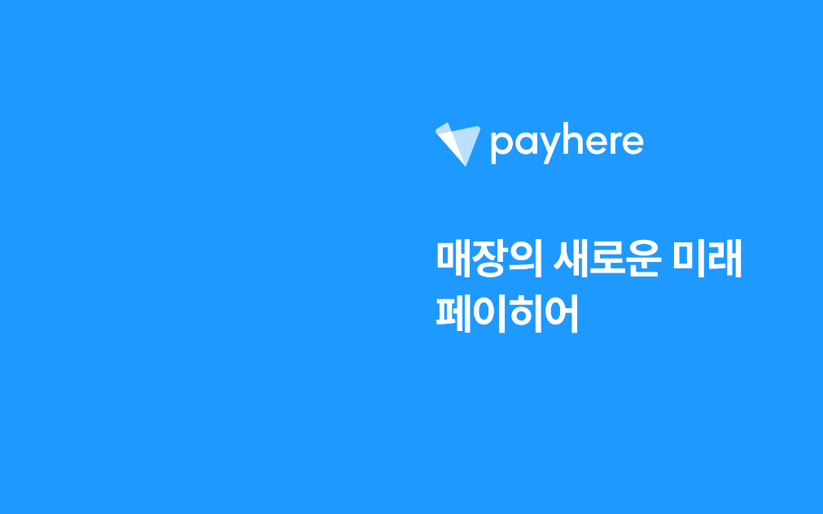

3. 빌드번호, 모델명, 블루투스 모델명, USB 드라이브 이름 변경

4. 고객사 APK 자동 실행(switch-2.1.2.apk)

5. 바탕화면의 기존 모든 앱 레이아웃 삭제, 고객사 애플리케이션만 좌측 중단에 위치하도록(switch-2.1.2.apk) 배치
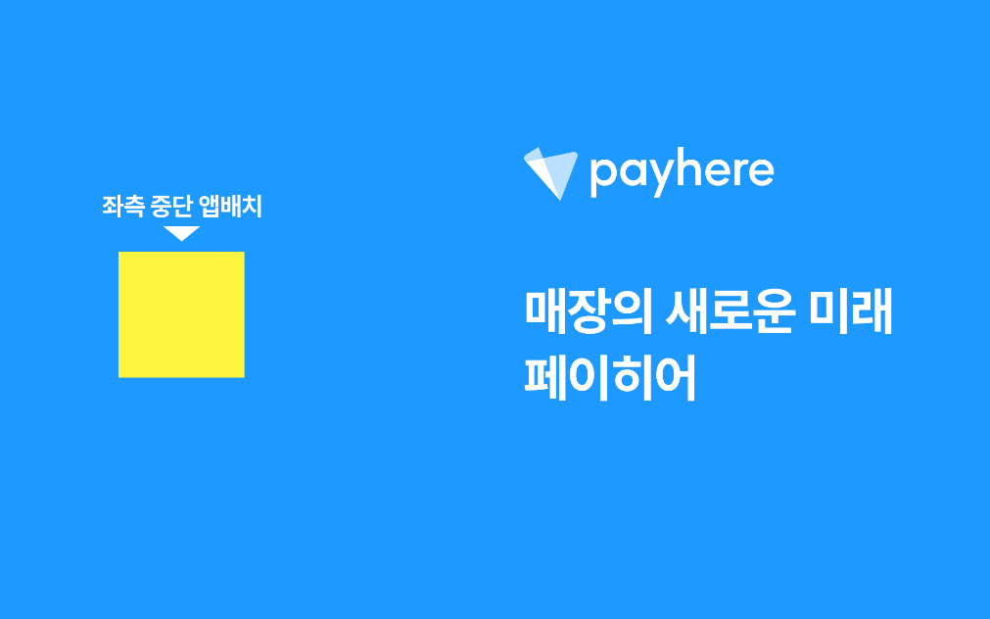

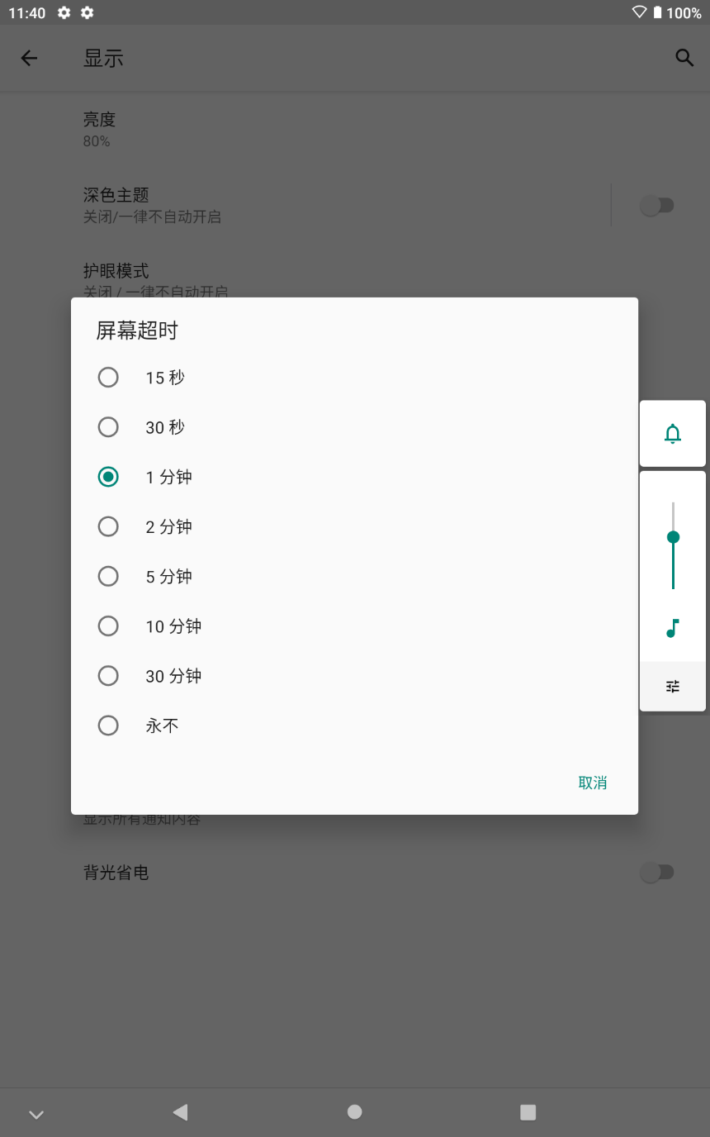
6. 기기 자동 잠금 시간 = 사용하지 않음
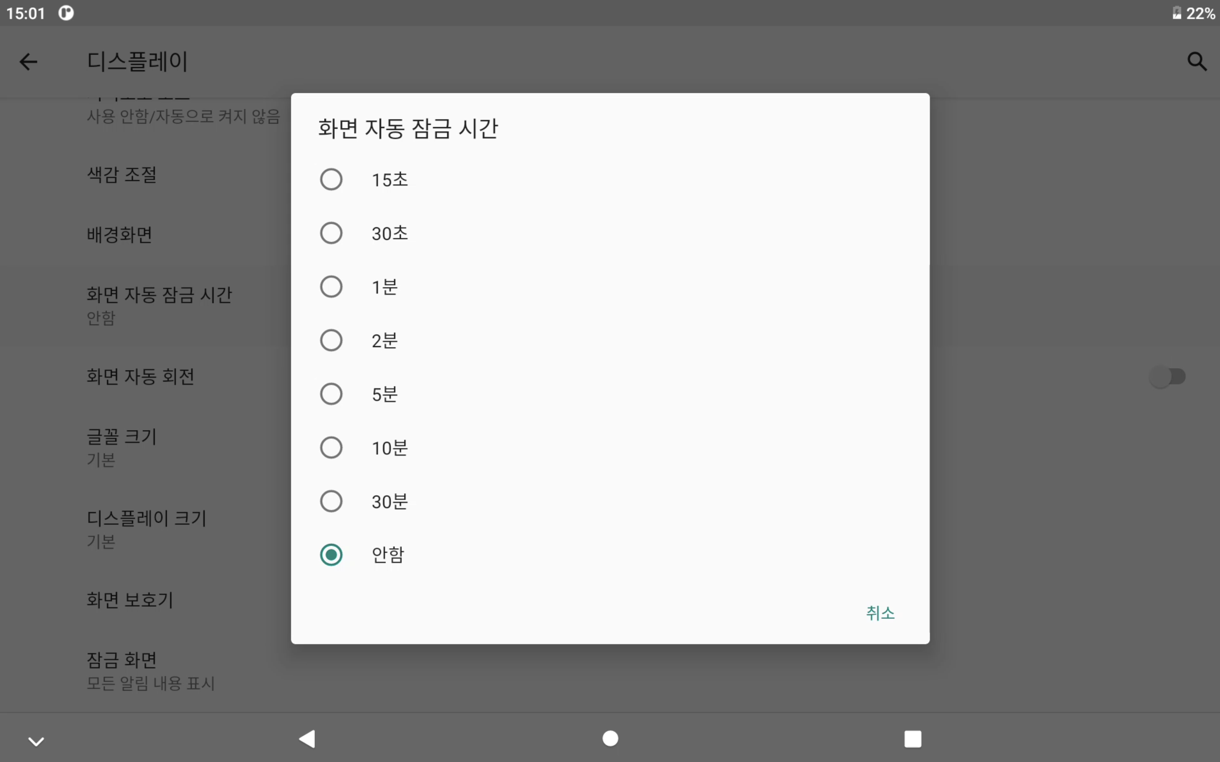

7. 기기 잠금 화면 해제
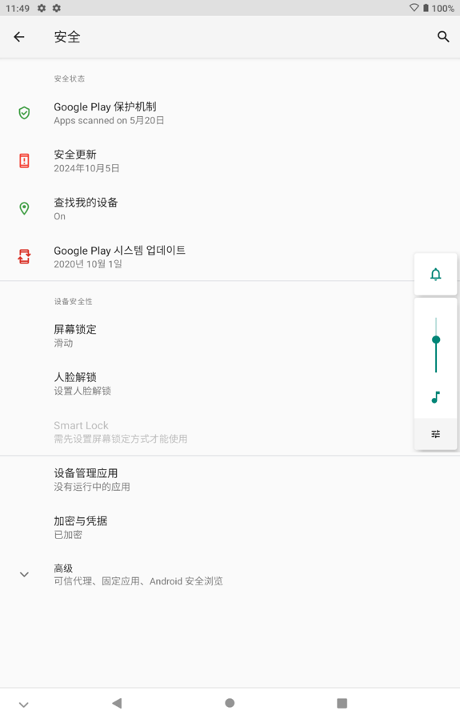


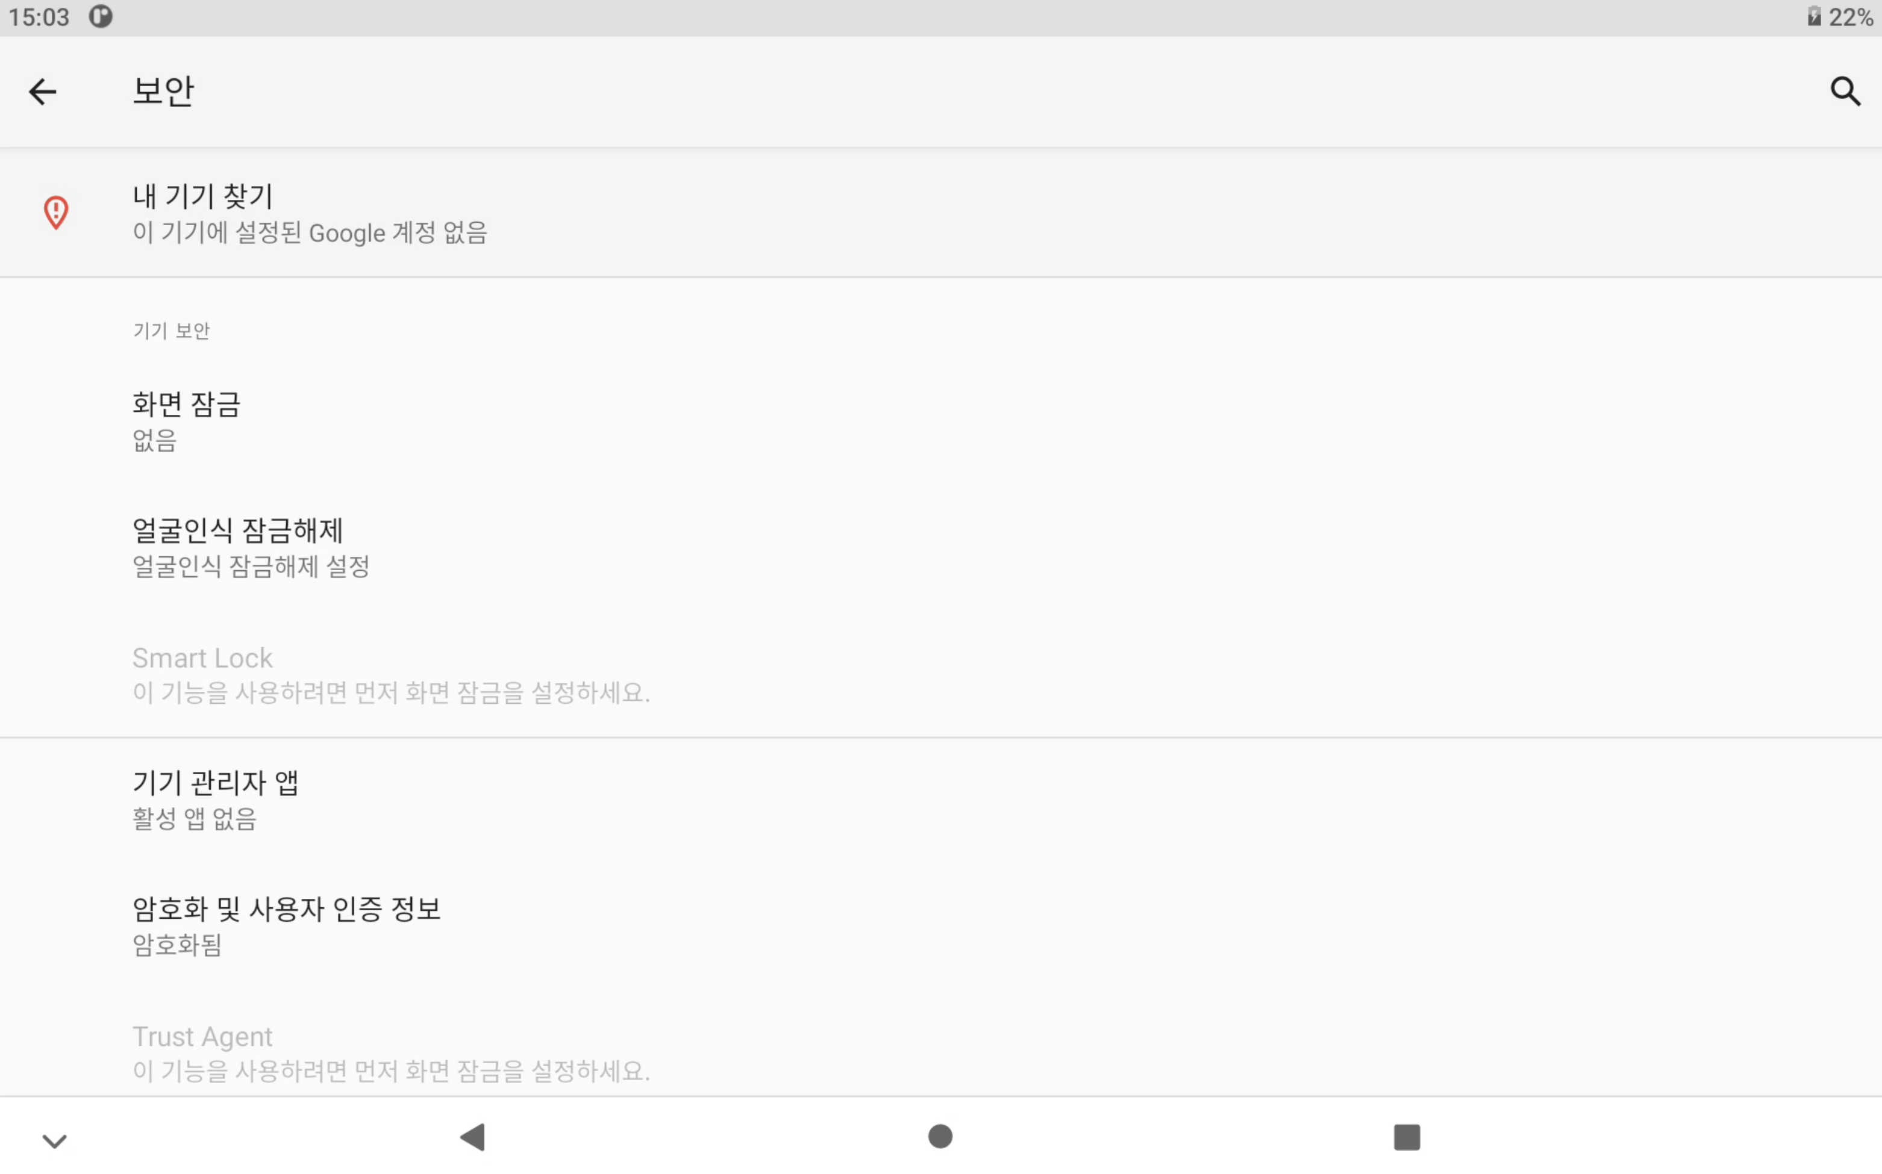
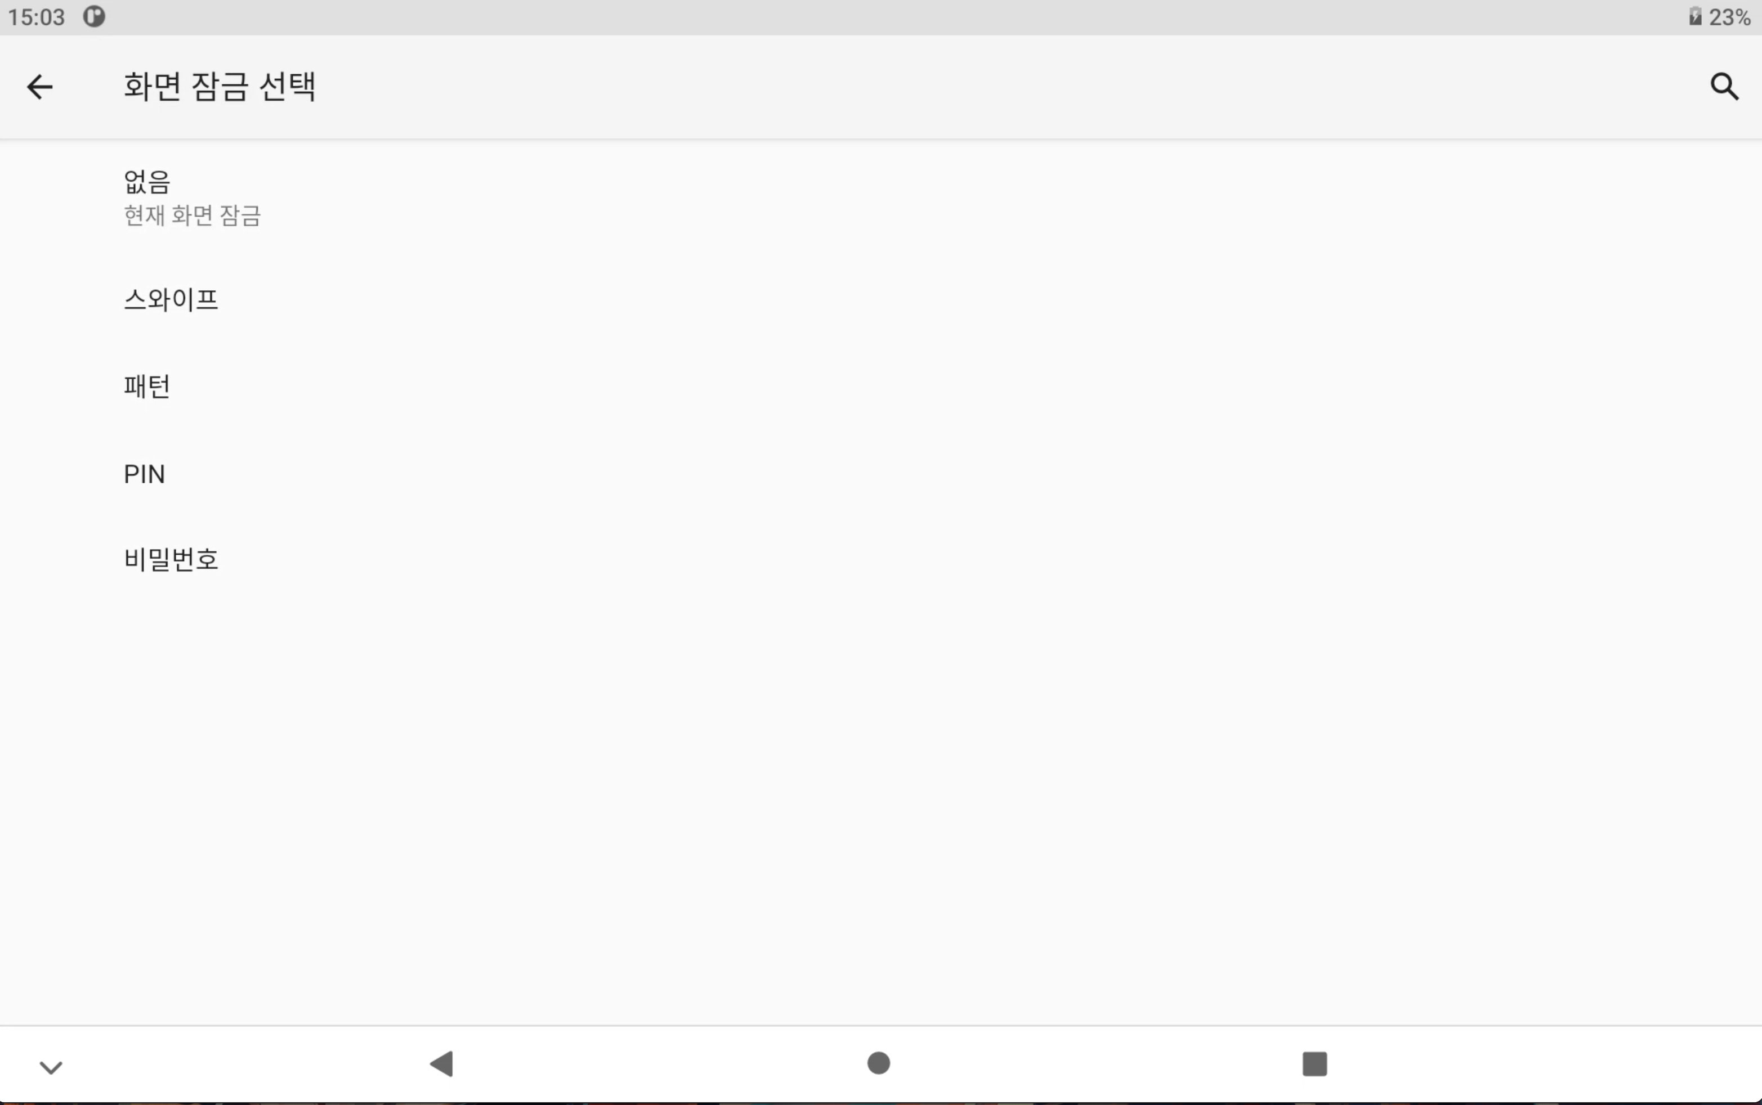

8. 플레이스토어 APK 제거

9. silent update를 통한 앱 업데이트 기능 추가(broadcast API는 하단의 코드와 같이 사용할 예정)
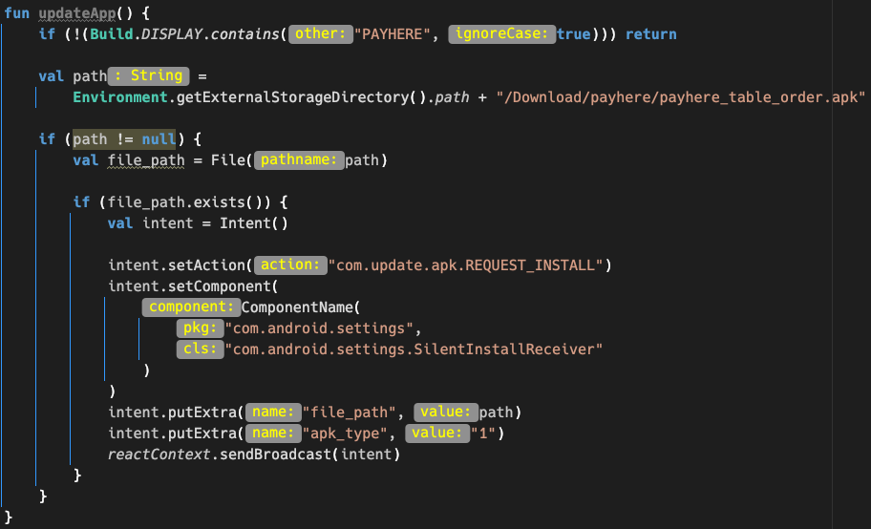

10. 디바이스의 Kiosk 모드(API를 통해 상단 Status Bar와 하단 Navigation Bar가 보이지 않게 만드는 기능)를 펌웨어에서 제어 가능하도록 API제공
a. 디바이스의 Kiosk 모드를 시작할 수 있는 API 제공(페이히어 APK[3rd party]에서 boradcast를 통해 제어가 가능해야 함)

b. 디바이스의 Kiosk 모드를 해제할 수 있는 기능 제공(관리자 모드에 진입하여 비밀번호 "0801"을 입력 시, 키오스크 모드가 해제 가능하도록 만들기)
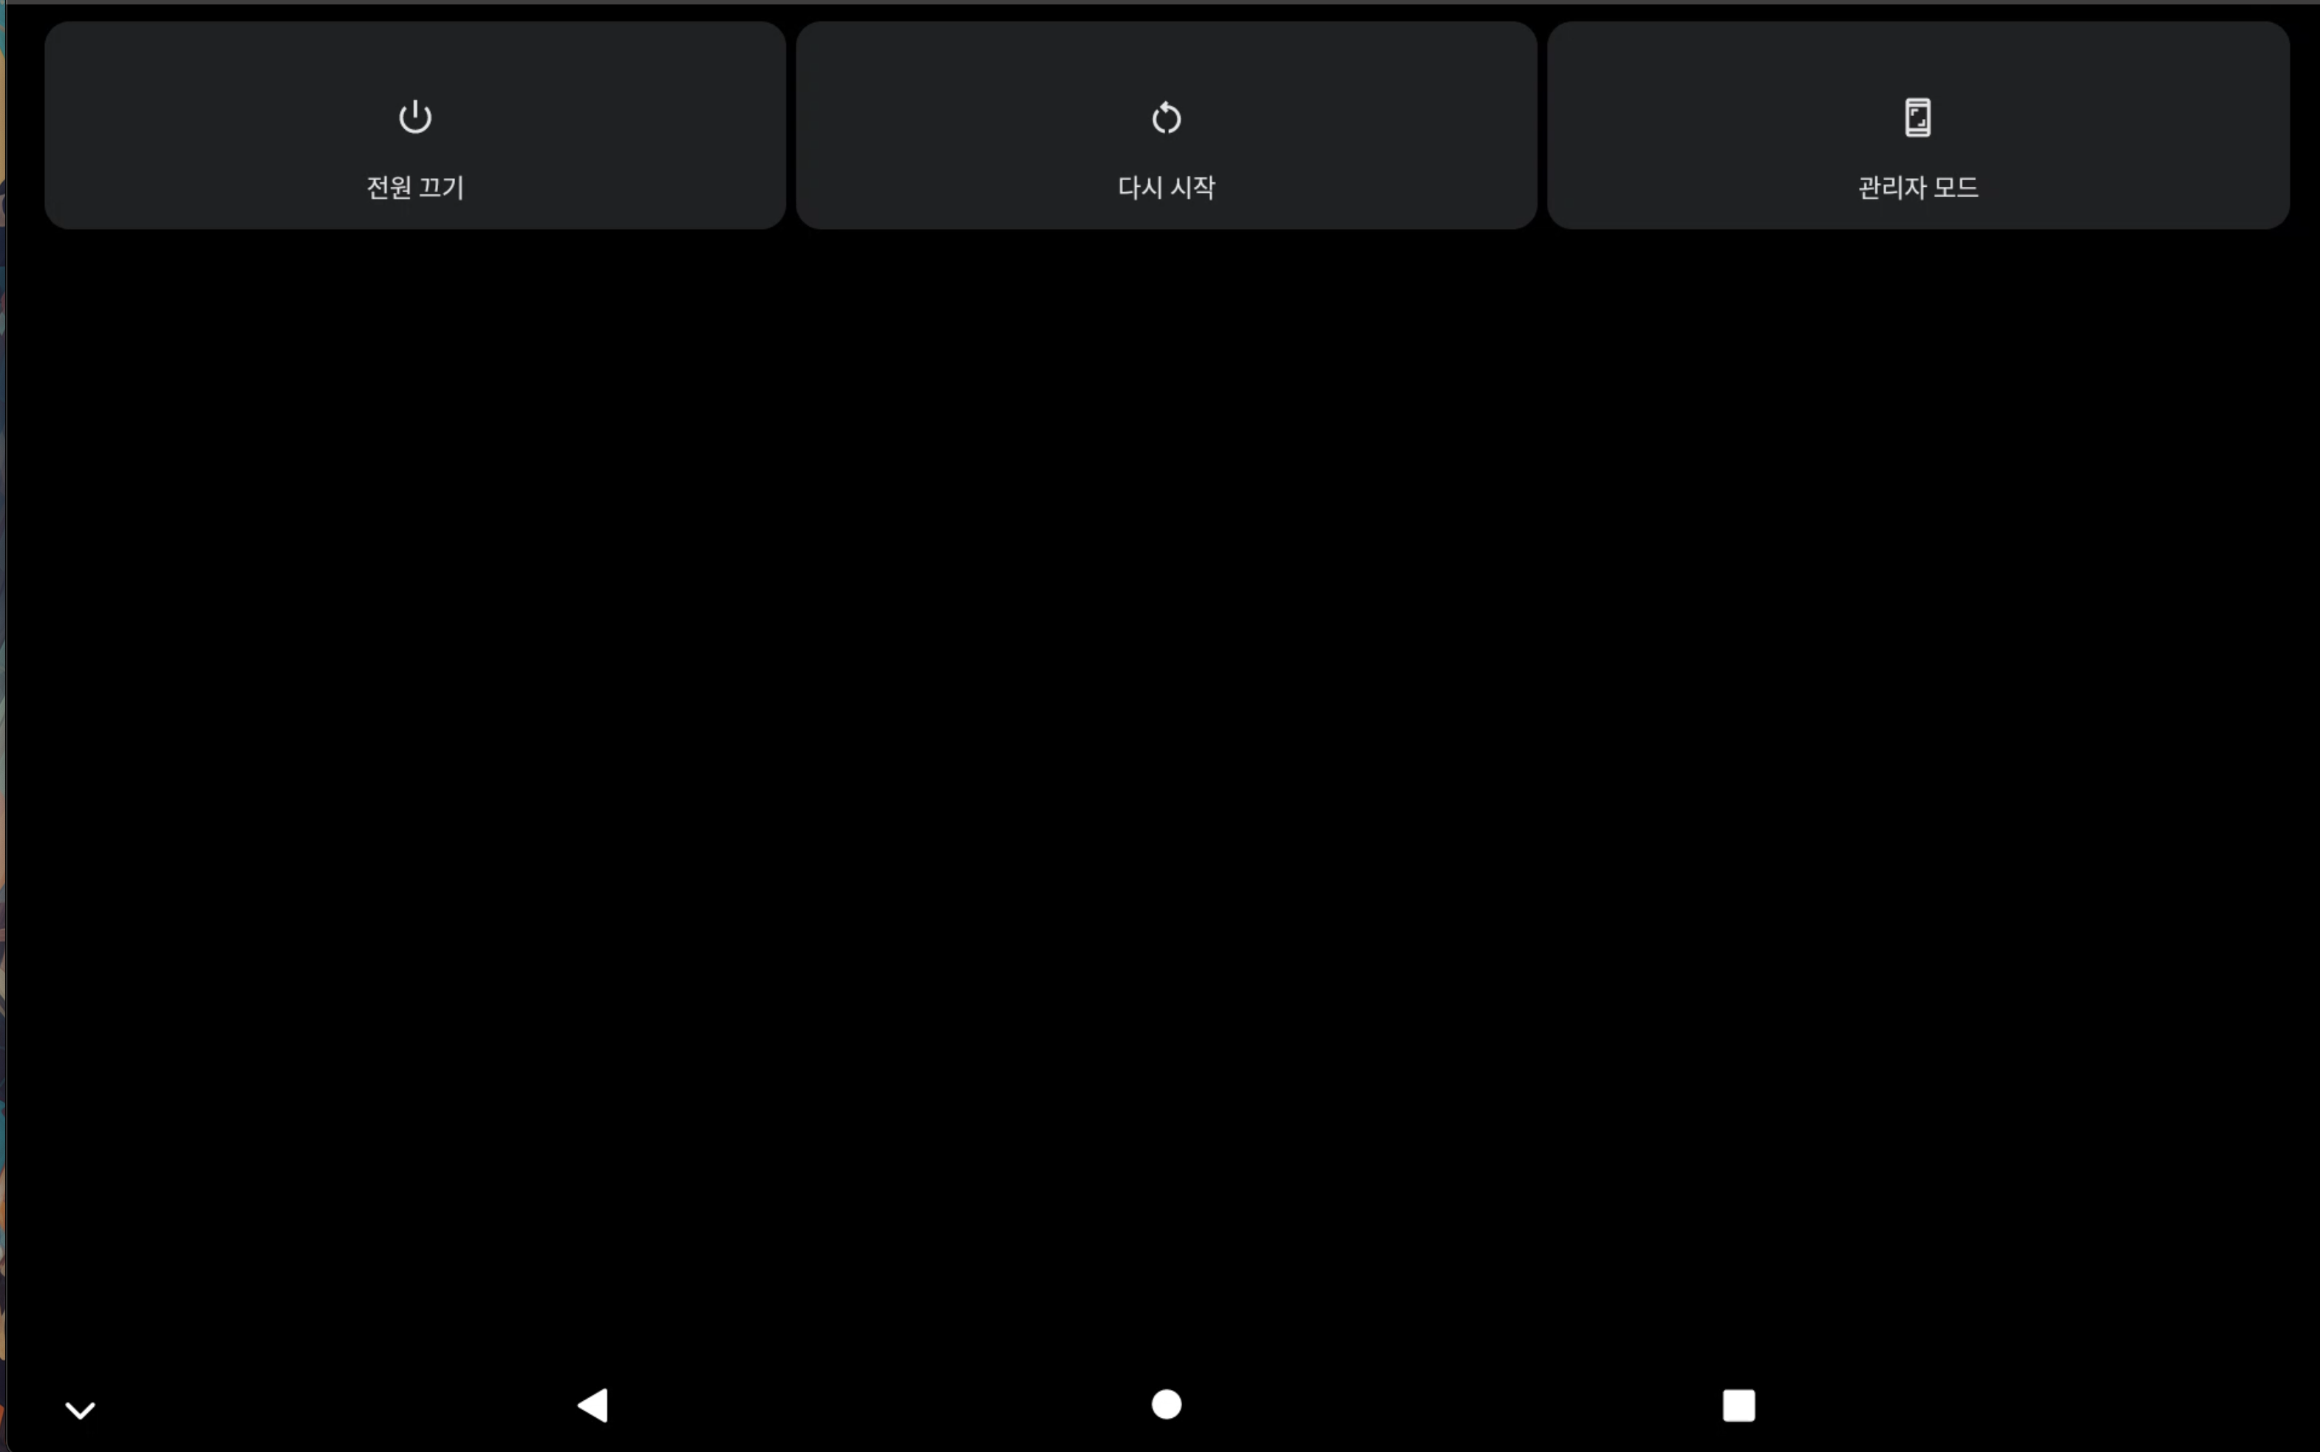
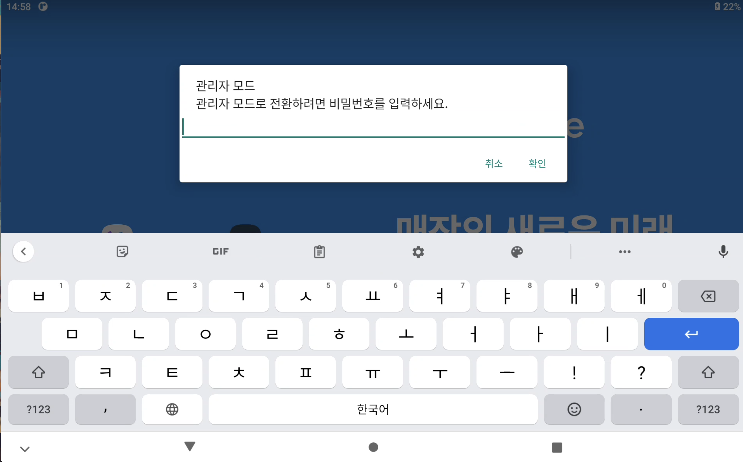
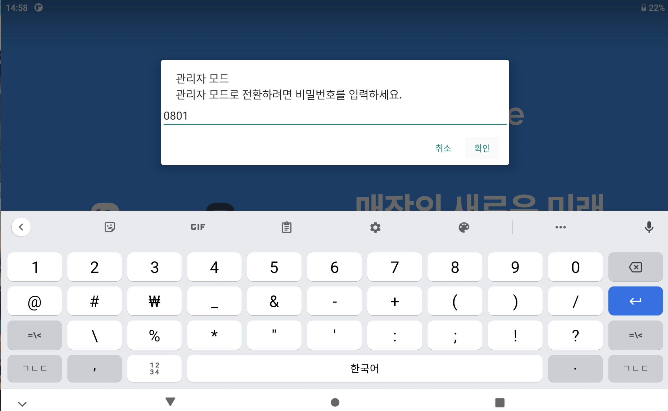

11. 디바이스 재부팅 기능이 가능하도록 API 제공(Payhere APK[3rd party]에서 broadcast를 통해 사용 가능해야 함)

